アカウントのリストア
1. 設定ファイル

 | ファイル名:
 |  | AccountRestore.cfg
 |  | 設定ファイルはアプリケーションファイルと同じ場所にあります。 設定ファイルは最初に自動的に生成されます
 | パラメーター:
 |  | サーバー | 作業したいサーバ
 |  | ログイン | マネージャのログインID
 |  | HTTP_URL | サイトにはリストアが必要なアカウントのリストが含まれる。
 |  | ACCOUNT_LIST | リストアが必要がなアカウントのリスト（アプリケーションはURLとACCOUNT_LISTからデータをインプットする）
 |  | インターバル（分） | サイクルの後URLからデータをリフレッシュし、新しいタスクを実行するまでの時間である。
 |  |  | このフィールドが空の場合、AccountRestoreは1回のみ実行される。
 |  | SEARCH_ALL_ORDER_FILES | "オン": すべてのアカウントのための割り当てられる注文ファイルからすべての注文を検索する（非常に遅くなる可能性がある）
 |  |  | "オフ":バックアップファイルに既に見つけられたアカウントの注文であれば、特定のアカウントの注文を検索するのを停止する。（このファイルにはすべての注文が含まれていない可能性がある）
 |  | SEARCH_ORDERS_FROM_CERTAIN_FILES | "オン": 特定のファイルから注文を検索するのみ
 |  |  | "オフ": サーバー上の既存の注文ファイルをすべて検索する
 |  |  | ファイル名は "AccountRestore.orderfiles"ファイルに配置するべきである。（アプリケーションファイルと同じ場所にある）
 |  |  | それぞれの名前はカンマなしで1行に書かなければならない。

 |  | e.g. (AccountRestore.cfg)

 |  | e.g. (AccountRestore.orderfiles)

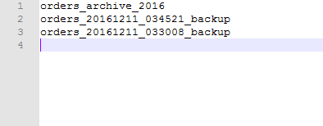

2. ログインファイル
 | ログファイルはタスクの開始時間名前で各タスクの終了後に自動的に作成される。

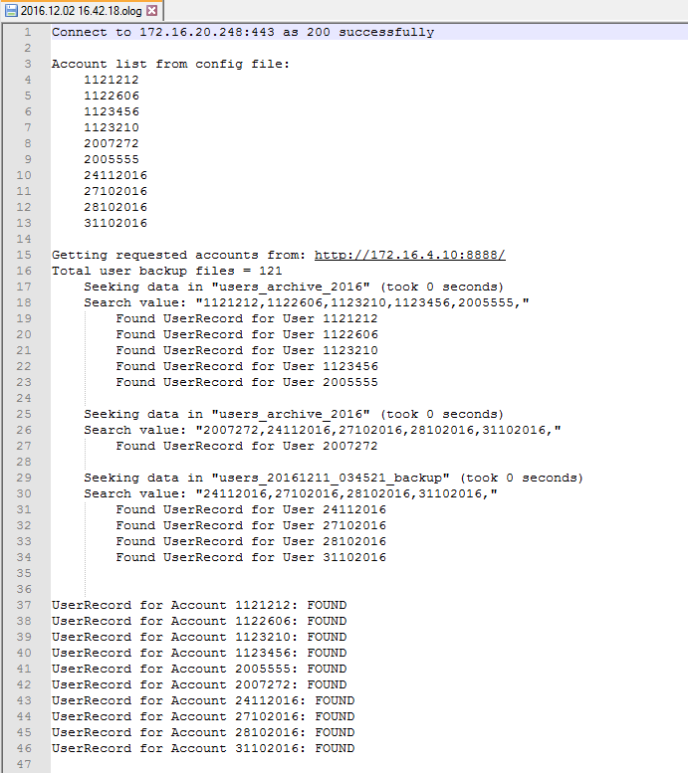

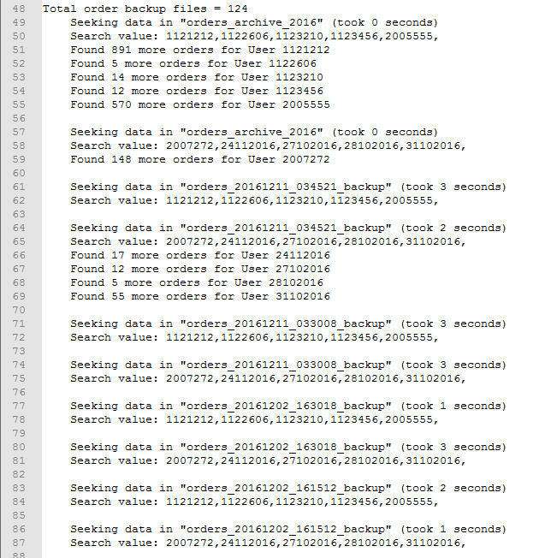

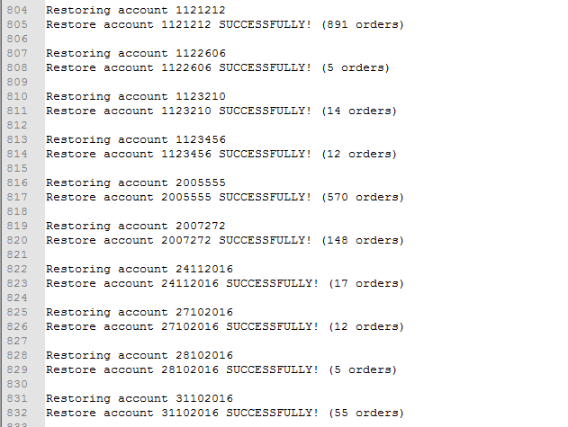

3. アプリケーションの実行
 | コンソールウィンドウからアプリケーションを実行する
 | コマンド: <App Name> -p <password>
 | 例：

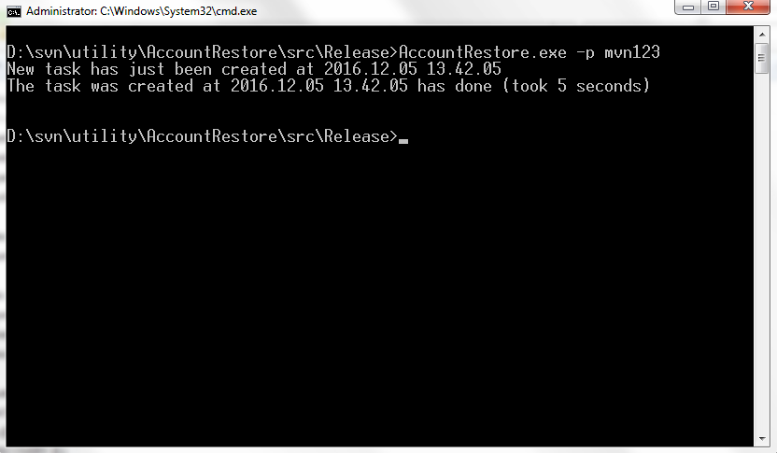

 |  | （これは空のタスクなので5秒しかかからない。 大量のデータを実行すると時間がかなりかかるようになる。）

